Blad1
Kunstwerkpaspoort |  |  |  |  | Versie | 1.0
 |  |  |  |  | Datum | 2016-11-25

Beheergegevens kunstwerk |  |  | Locatie/gemeente: Spoorviaduct (IC) o.d. Mark naast RW16 nabij Terheijden, gemeente Drimmelen
SAP-nummer | 10735909 + 10877213 |  | 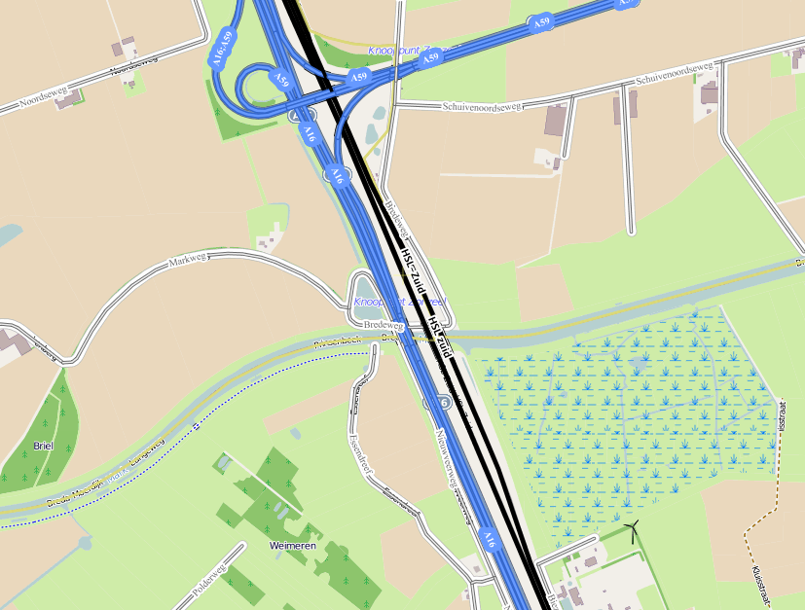
PGO-contractgebied | 20
Kunstwerknummer | KW20-121-0020
Kunstwerknaam | Spoorbrug o.d. Mark, Markbrug (vlgns. ProDocs 'Nieuwveerbrug')
Weg-/waterbeheerder | Gem. Drimmelen / Rijkswaterstaat
Emplacement | Bd - Zlw (Lage Zwaluwe - Prinsenbeek)
Lijn- / Geocode | 121
Kilometrering (km) | 8,625 (vlgns tek. ProRail 8,554)
RDX / RDY - coördinaten | 107359.56, 405708.24
Bouwjaar | 2004 (SAP); plaatje KW geeft aan 2002
Renovatie | -
Baanclassificatie (baanurgentie) | Hoog
Functie | Ongelijkvloerse spoorkruising (spoorbrug)
Foto kunstwerk

Kenmerken kunstwerk
Lengte (origineel, na renovatie) | 101,480 m. (totale deklengte) |  | Constructietype | Spoorbrug, voorgespannen + gewapend betondek over 6 steunpunten (2 laaggefundeerde landhoofden, 4 tussenpijlers); Statisch onbepaald
Breedte (origineel, na renovatie) | 12,590 m.
Constructiehoogte (BS tot OK dek) | 9,090 - 7,090 = 2,00 m. |  | Elektrificatie (V) | 1500V DC
Dekdikte (excl. Verharding) | Vast/Variabel | 1,150 tot 1,200 m. | Montering en dektype | Plaatvormige dekconstructie
Aantal overspanningen | 5 st. |  | Aantal dekken | 1 spoordek | Materiaal | Beton
Lengte hoofdoverspanning | 3 st. | 21,00 m. | Type oplegging | Landhoofden: Rubber Tussenpijlers: Rubber | Aantal: | 6 st./As (afm. As 1; 400x300x74mm) 4 st./pijler (afm. Ø650/70mm);
Lengte zij-overspanningen | 2 st. | 18,00 m. | Voegovergang | Geen | Type | Dilatatie met afdekplaat
Betonkwaliteit (spoordek) | Bekend | B45; c = 50mm | Aantal sporen | 2 st. | Hoh afstand: | 4,0 m.
Staalkwaliteit (wapening/voorspanning) | Bekend | FeB500 HWL / FeP1860 | Scheve kruising | Ja | Graden | 67,62ᵒ
Doorvaart-/doorrijhoogte | 6,40 m. / Onbekend |  | Materiaal leuning | Thermische verzinkt staal S235 (geen coating); Zie Detail 1 Archieftekening 0012200006 - SPOORBRUG IC OVER DE MARK - DETAILS BLAD 1, MAATVOERING
Dimensies balkrooster (lxbxh) | N.v.t. (geen balkrooster)
Beoordeling Constructieve Veiligheid
Ontwerpnorm | Onbekend (geen berekening gevonden) |  | Overige belastingen
Ontwerpbelasting | Onbekend; vermoedelijk spoorbel. cf. NEN6723;1988/VBB1995 (VOSB 1963) |  | Ballastbed / Dir. spoorstaaf bevestiging | Doorgaand ballastbed | Dikte (in m.) | 2,0 -1,15 = 0,85 m.
Ontwerpsnelheid | Onbekend; Vermoedelijk 140 km/h |  | Gronddekking | Geen gronddekking | Dikte (in m.) | -
Wapeningsconfiguratie en voorspanning bekend? | Ja, vorm-, wapenings- en voorspanningstekeningen aanwezig |  | Uitbreidingen | -
 | Tijdens (uitgebreid) archiefonderzoek zijn geen gegevens gevonden waaruit de ontwerpnorm en - belastingen bekend worden. Wel zijn vele detail-/UO-tekeningen gevonden waarnaar voor de beton- en wapeningsgegevens wordt verwezen naar de VBC1995 en VBT1995. Ondanks de ontwerpnorm niet bekend is kan daarom worden geconcludeerd dat hoogstwaarschijnlijk voor de spoorbelasting het V.O.S.B.-laststelsel conform ontwerpnorm is aangehouden. In het jaar van het opstellen van het ontwerp (2002) was de NEN6723;1988/VBB1995 de vigerende ontwerpnorm. De toen vigerende spoorbelasting uit de NEN6723;1988/VBB1995 is identiek aan de spoorbelasting conform het laststelsel uit de VOSB1963. Het VOSB-laststelsel 150/250/270kN is in de berekening als spoorbelasting aangehouden. Voor een beschouwing van de constructieve veiligheid wordt verwezen naar het rapport van ProRail RAP 00115 met titel 'Spoorbelastingen op bruggen, verleden tot heden (2009)', versie 001, datum van kracht 01-04-2009. In deze rapportage is een vergelijking, middels equivalente Qm en Qv-lijnen, opgesteld van alle normen en spoorbelastingen uit het verleden tot 2009. De vigerende spoorbelastingen volgens de Eurocode zijn nog niet in RAP00115 opgenomen. Als ontwerpnorm NEN6723;1988 / V.B.B.1995 (laststelsel conform V.O.S.B. 1963) als ontwerpnorm is aangehouden, dan valt te concluderen: Buigcapaciteit: bij een overspanning van 21,0 m. is V.O.S.B. 1963 de maatgevende belasting Dwarskrachtcapaciteit: bij deze overspanning is de V.O.S.B. 1963 eveneens maatgevend. Hoe de vigerende spoorbelastingen anno 2016 zich verhouden tot deze Qm- en Qv-lijnen is nog onbekend. De onbekendheid van de ontwerpbelastingen vormt een risico t.a.v. de constructieve veiligheid.
Risicoprofiel / risicoaspecten | Risicoprofiel o.b.v. bureaustudie | Risicoprofiel na opname (oktober 2016) | Toelichting op beoordeling risicoaspecten (resultaat opname)
Leeftijd kunstwerk |  |  | De leeftijd van het kunstwerk bedraagt anno 2016 14 jaar (bouwjaar 2002)
Constructieve veiligheid |  |  | Zie opmerking t.a.v. constructieve veiligheid hierboven.
Aantastingen / Schades |  |  | Geen aantastingen aangetroffen, geen redenen waargenomen voor een verhoogd risico t.a.v. aantastingen/schades
Lekkage |  |  | Geen lekkages waargenomen, wel lekkages vanaf het oplegvlak op de 4 hoeken van de landhoofden, zie opm. opname
Waterhuishouding |  |  | Lekkages vanaf oplegvlakken landhoofden duidt wellicht op vervuiling gootconstructies (zie ontwerptek.), mogelijk risico
Oplegging dek |  |  | Oplegvlakken pijlers lijken licht vochtig te zijn (zie opm. opname), nadere inspectie onder handbereik (Min. CUR117-B2)
Voegovergang / dilatatievoegen |  |  | Geen voegovergang, enkel een dilatatievoeg met afdekplaat, geen verhoogd risico te verwachten.
Overgang kunstwerk-aardebaan |  |  | Geen verzakkingen in de spoorbaan of blinde vering voor en achter KW waargenomen, stootplaten aanwezig
Aanrijding constructie |  |  | Geen verhoogd risico, geen aanrijdschade, aanrijdijzer aanwezig. Wel aanvaarschade geconstateerd, geen risico.
Arbo-veiligheid (V&G / VGM) |  |  | Buiten risico's t.a.v. treinverkeer/spoorse infra (uitsl. inzet personeel in bezit DVP) geen extra risico's geconstateerd
Aanvullende (specifieke) risicoaspecten
Leuning (conditie/conservering) |  |  | Leuningen lijken (constructief) in prima staat te verkeren, op afstand opgenomen, geen risico's geconstateerd.
Grondkerende constructies |  |  | Geen verhoogd risico t.a.v. grondkerende constructies (vleugelwanden) geconstateerd.
Opmerkingen na opname kunstwerk oktober 2016
Bovenbouw - spoordek: Algehele indruk is dat spoordek in een uitstekende staat verkeerd. KW is van bouwjaar 2002, dus ca 14 jaar oud ten tijde van deze opname. Geen aanrijdschades waargenomen, wel is t.p.v. de noordelijke overspanning over de Mark onder de scheepvaartbebording een aanvaarschade waargenomen. Van de dekrand ontbreekt een schol beton, geen wapening zichtbaar en geen roestuitbloei waargenomen. Spoordek is licht vervuild door klimatologische aanslag. Op de landhoofden t.p.v. de hoeken van het spoordek zijn op alle 4 de hoeken van het dek t.p.v. de landhoofden leksporen met vervuiling zichtbaar. Vervuiling betreft aanslag door hemelwater afkomstig van het spoordek en uit de kabelgoten. Geen lekkages achter en tussen de opleggingen uit de dilatatievoegen. Opleggingen lijken in prima staat, niet van dichtbij opneembaar. Opleggingen op de steunpunten lijken vochtig gezien de vochtaanslag op de koppen van de kolommen. Onderbouw - Steunpunten: Geen noemenswaardige of verhoogde risico’s geconstateerd tijdens opname. Aandachtspunt is dat op de kolommen lichte roestuitbloei en -sporen zichtbaar zijn. Onduidelijk is waarvan deze sporen afkomstig zijn. Kolomkoppen lijken licht vochtig. Oorzaak hiervan kan zijn dat de spuwers vanuit het spoordek dicht bij de kolommen zitten. Met harde wind kunnen de kolommen dan nat worden. Verder zijn de onderzijden van de buitenste kolommen bij elk steunpunt sterk vervuild met groene aanslag, evenals de bovenzijde van de grote betonnen kolomfundatie t.p.v. de waterpijlers, geen risico.

SAP basiskaart algemeen | 10735909 - SAP basiskaart algemeen.xlsx |  | Tekeningen (Alleen links opgenomen in paspoort naar SAP export en relevante tekeningen t.b.v. verificatie inhoud kunstwerkpaspoort) | SAP Export_20161121115734_Archiefgegevens Markbrug.xlsx
Berekeningen | Geen |  |  | 001219999.pdf | 001220006.pdf
Bestek | Geen |  |  | 001220001.pdf | 001220007.pdf
Inspecties | 585501_Duikinspectierapportages Strukton_DCN.pdf |  |  | 001220003.pdf | 001220015.pdf
 |  |  |  | 001220005.pdf | 001220019.pdf

Advies
1) Nader onderzoek naar constructieve veiligheid is o.b.v. leeftijd, constructietype en geen geconstateerde mechanische of constructieve schadepatronen op korte termijn niet direct noodzakelijk. Op de middel lange termijn kunstwerk (5- tot 7-jaar) wordt geadviseerd een globale beschouwing te doen nadat ProRail de Qm- en Qv-lijnen van de spoorbelastingen conform de huidige vigerende Eurocode heeft uitgewerkt.
2) Eerste helft 2017 regelmatig schouw uitvoeren (maandelijks) t.a.v. vocht oplegvlakken. Indien duidelijk vocht aanwezig op oplegvlakken, oplegvlakken en opleggingen onder handbereik inspecteren (min. Toestandinspectie B2 conform CUR117).
3) Aanslag/vervuiling hoeken landhoofden verwijderen. Controleren en inspecteren watergoot landhoofden achter opleggingen. Indien vervuild, vervuiling verwijderen uit goten.

